0619BTCUSD
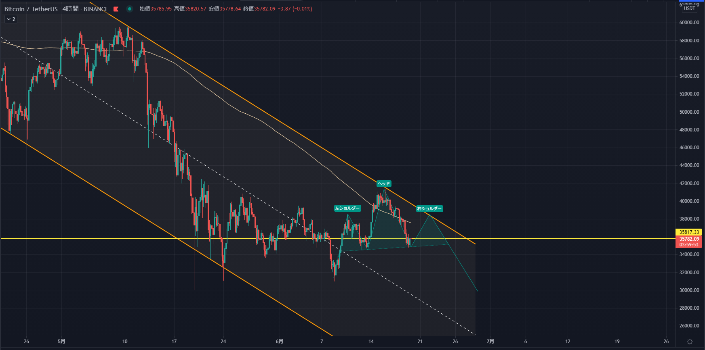
2021/06/19

４時間足：予想。ヘッドアンドショルダーが完成したらすごくきれいなチャートになる。

0605BTCUSD
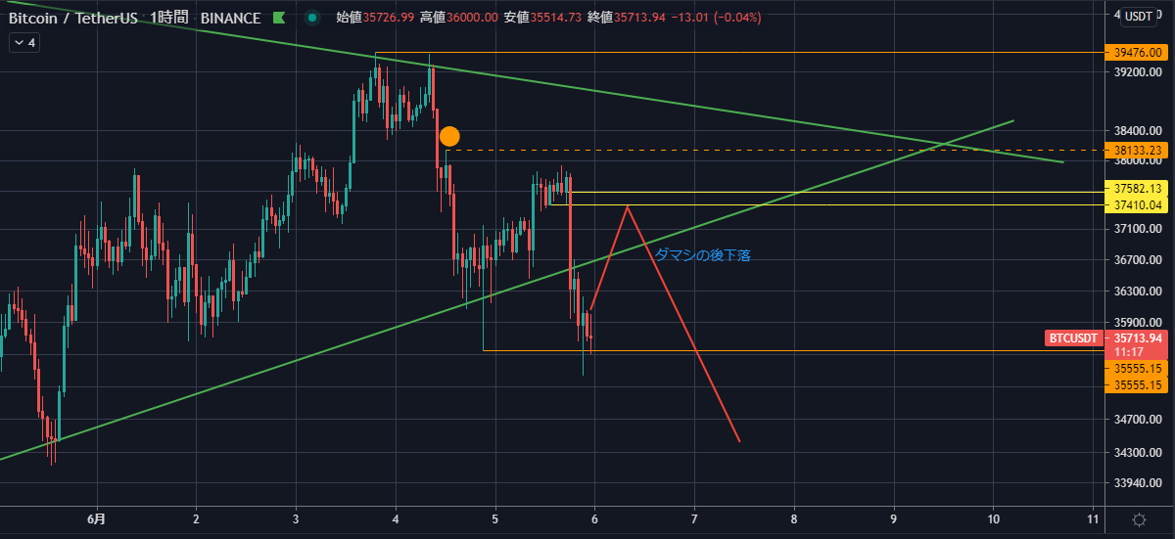
2021/6/5

チャネル下限で反発を確認し、ロングエントリー。エントリーした瞬間から下げ・・・。エントリー判断が遅すぎた。
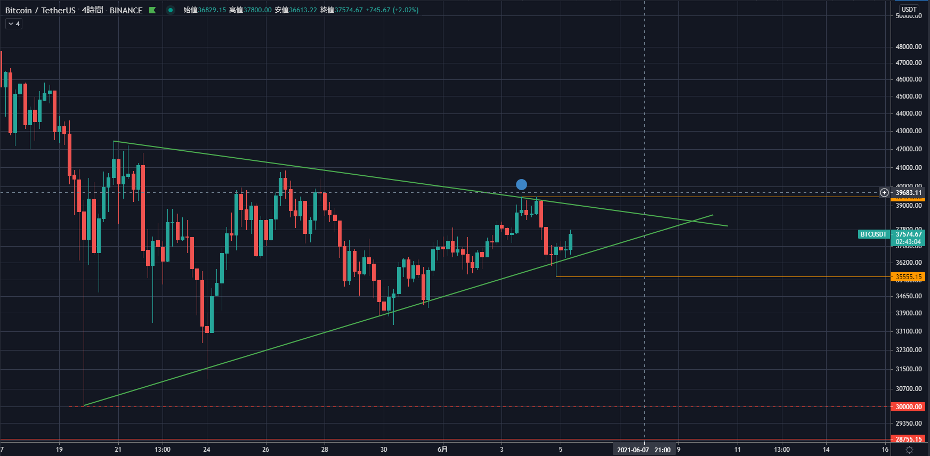

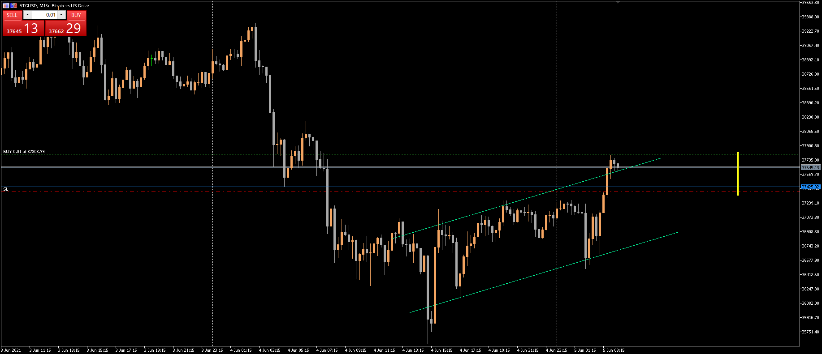

チャネル上限を踏み台に、上に行くと想定していたが、そうはならなかったので建値逃げ。＋31円。
むしろチャネルの中に戻ったように見える。つまり、このまま下へ行きそう。

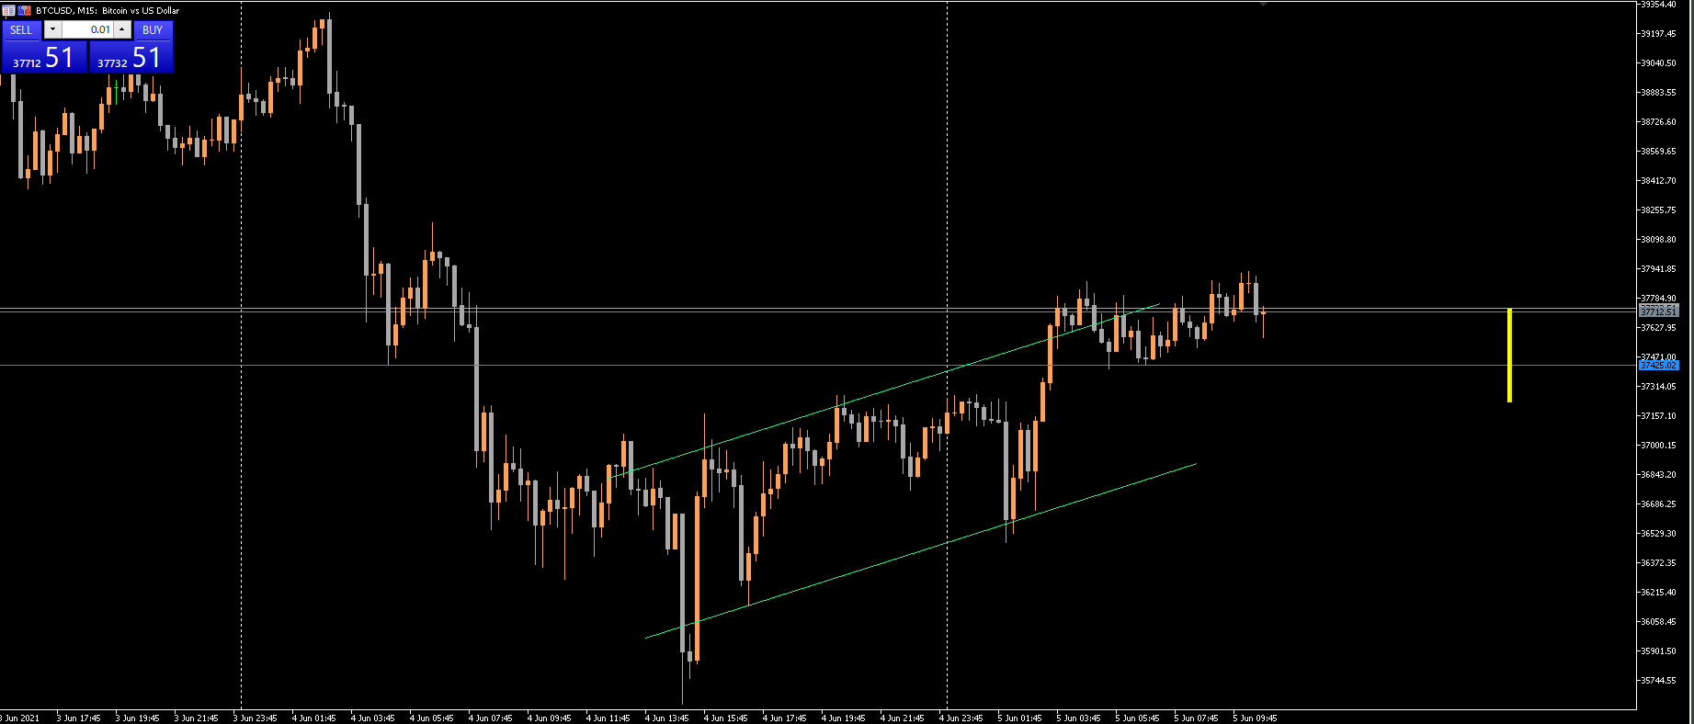

その後、やはり下へ行き、チャネルも突き抜けた。

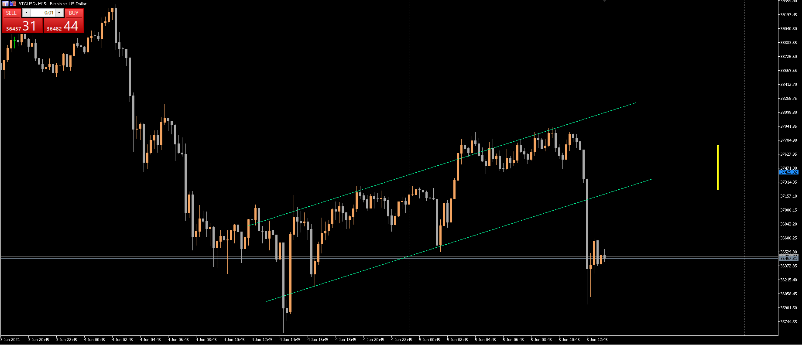

ついでに４時間足の三角持ち合いも下抜け。
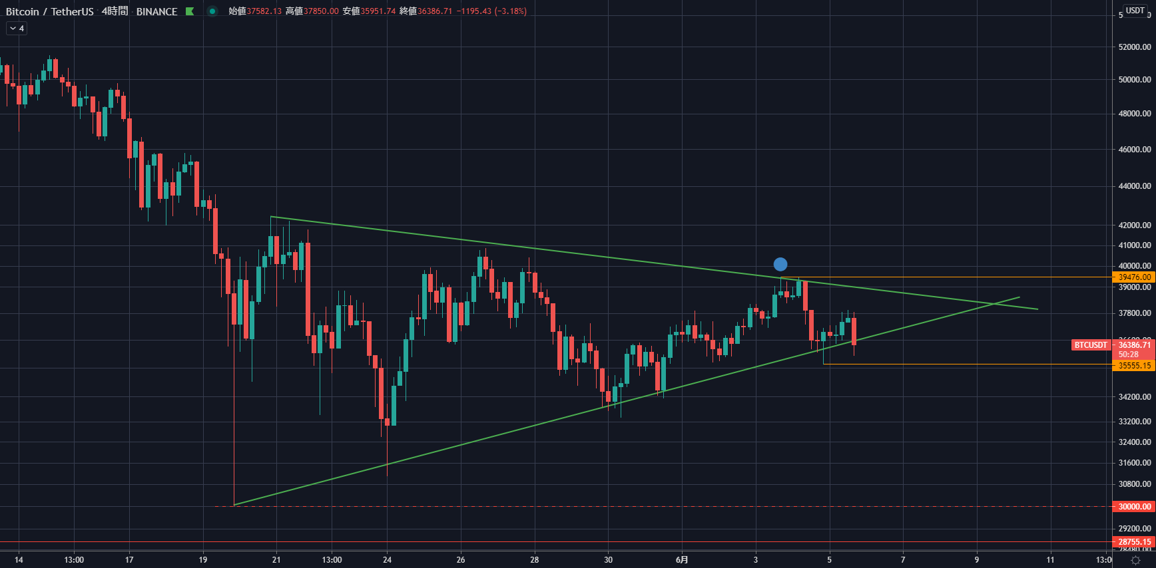

ショートエントリー。あまり深い考えもなしに入ってしまった。ポジポジ病だ。
しかも１本前の足がピンバー。
ここでエントリーは無いわー、とエントリーしてから思うことが多い。なんなんだこれは？

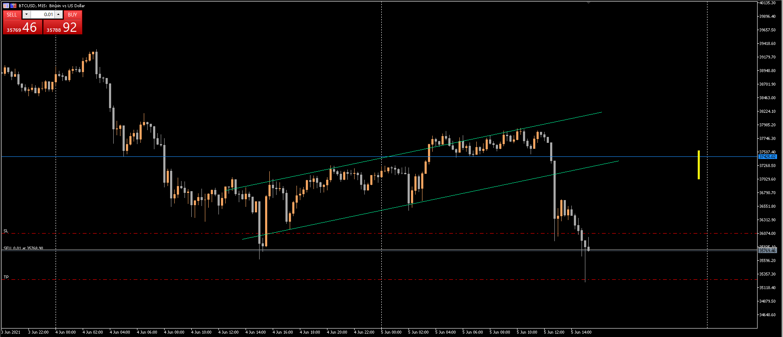

あえなくロスカット。ロスカット後に下げるというお決まりのパターンか？-372円。
→結果、予想通り下げてきた。
エントリーする場合は、自分に対してエントリーの根拠を説明して、自分を説得しろ。説明を受けた自分は反対側の立場から反論しろ。

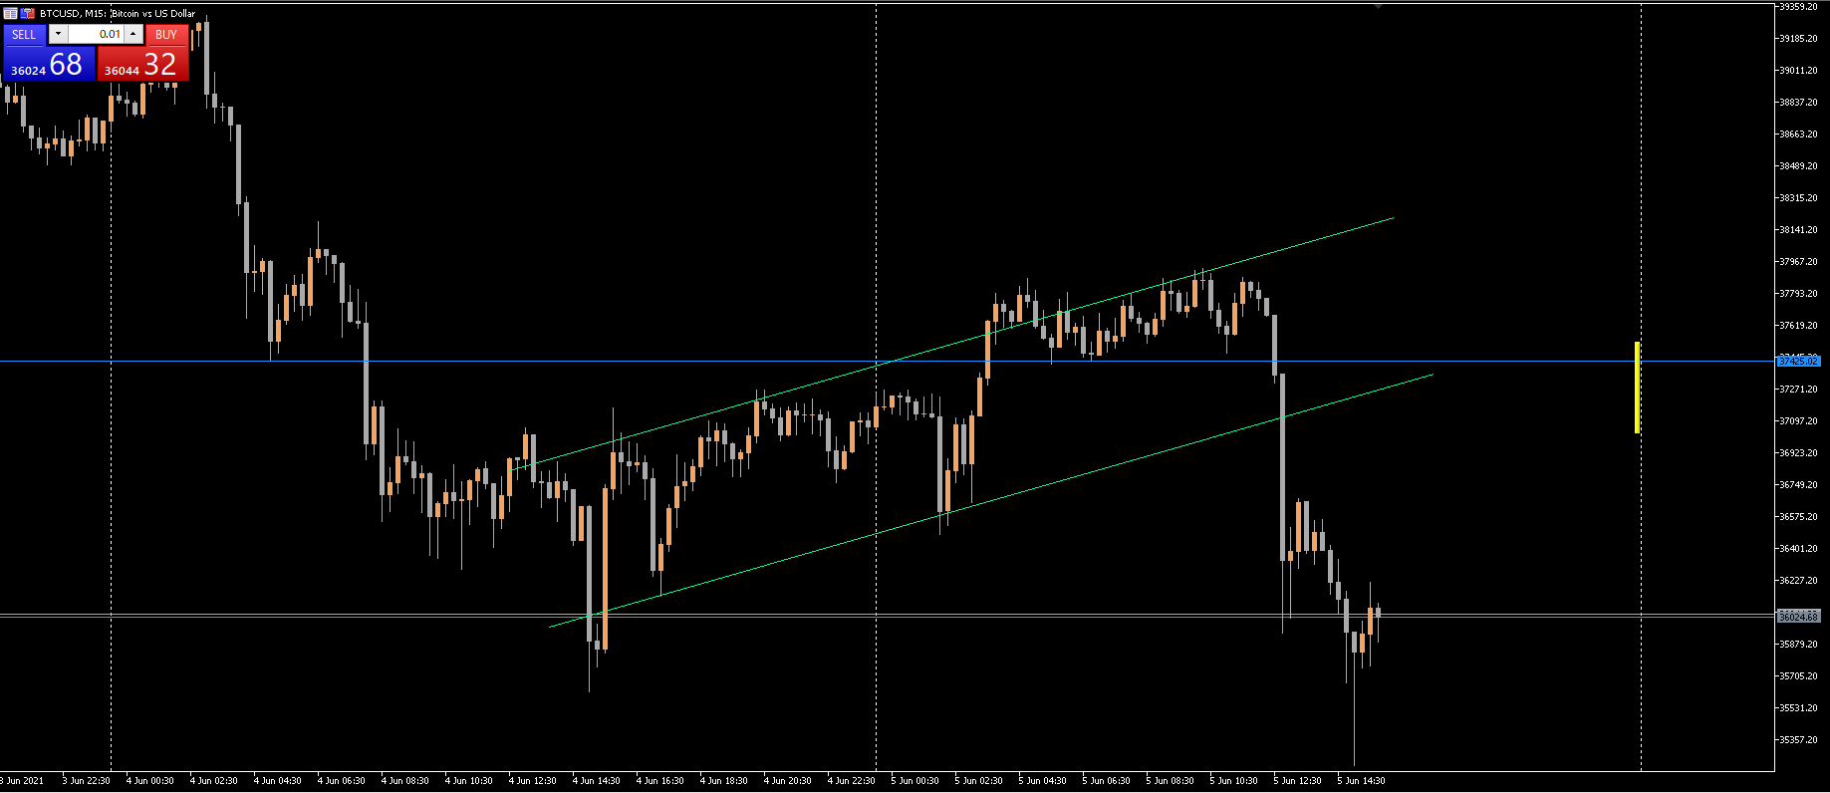

予想してみた

0604BTCUSD
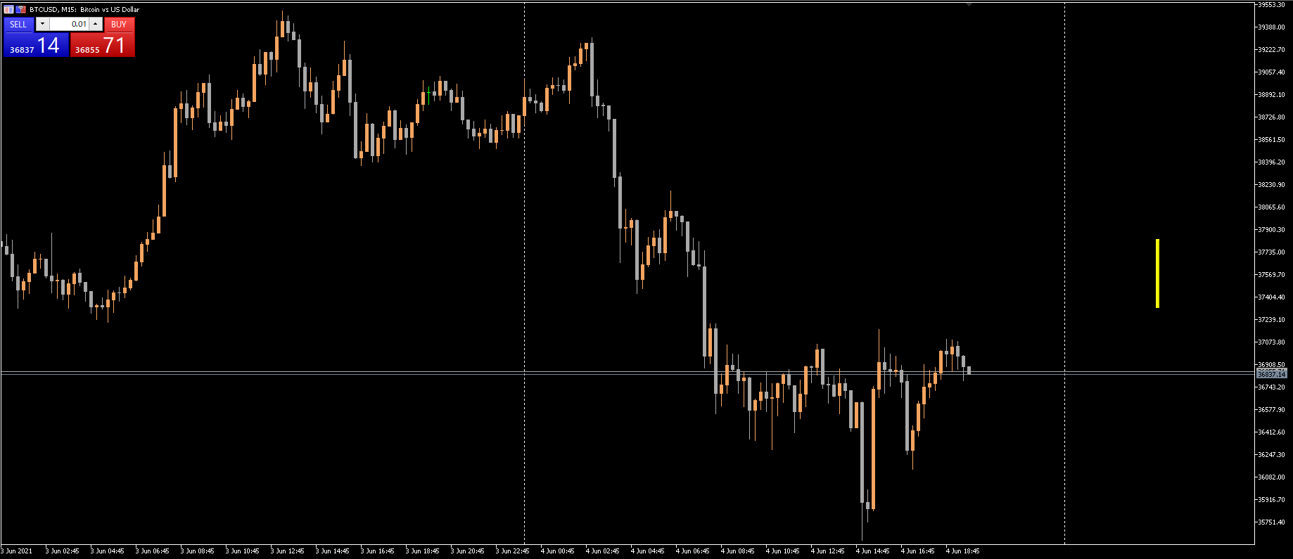
2021/6/4
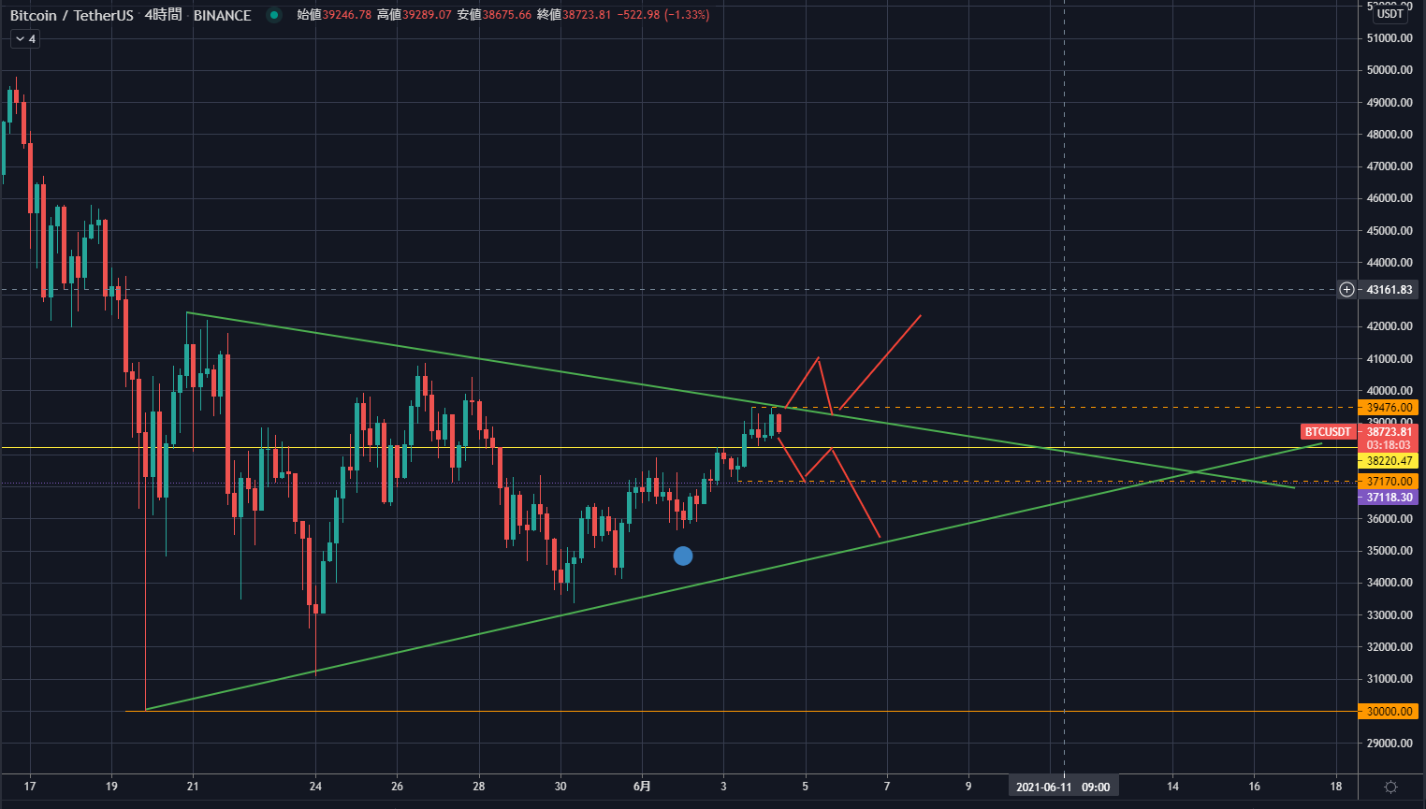

ショートエントリー

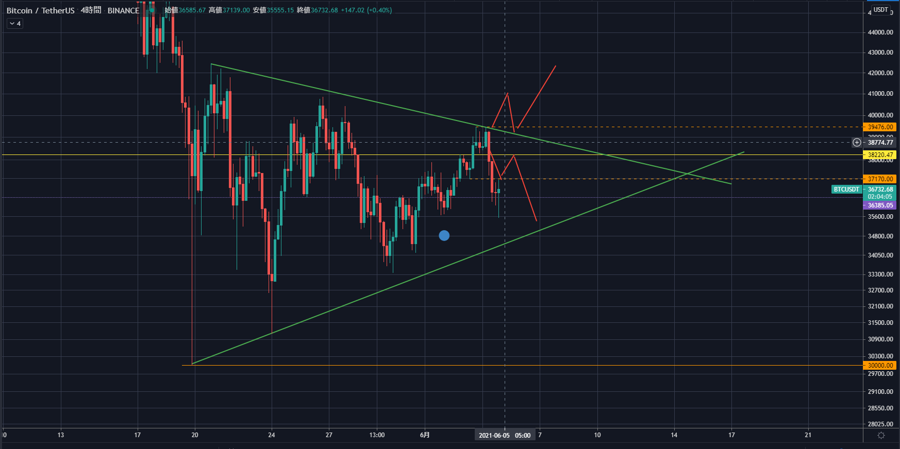

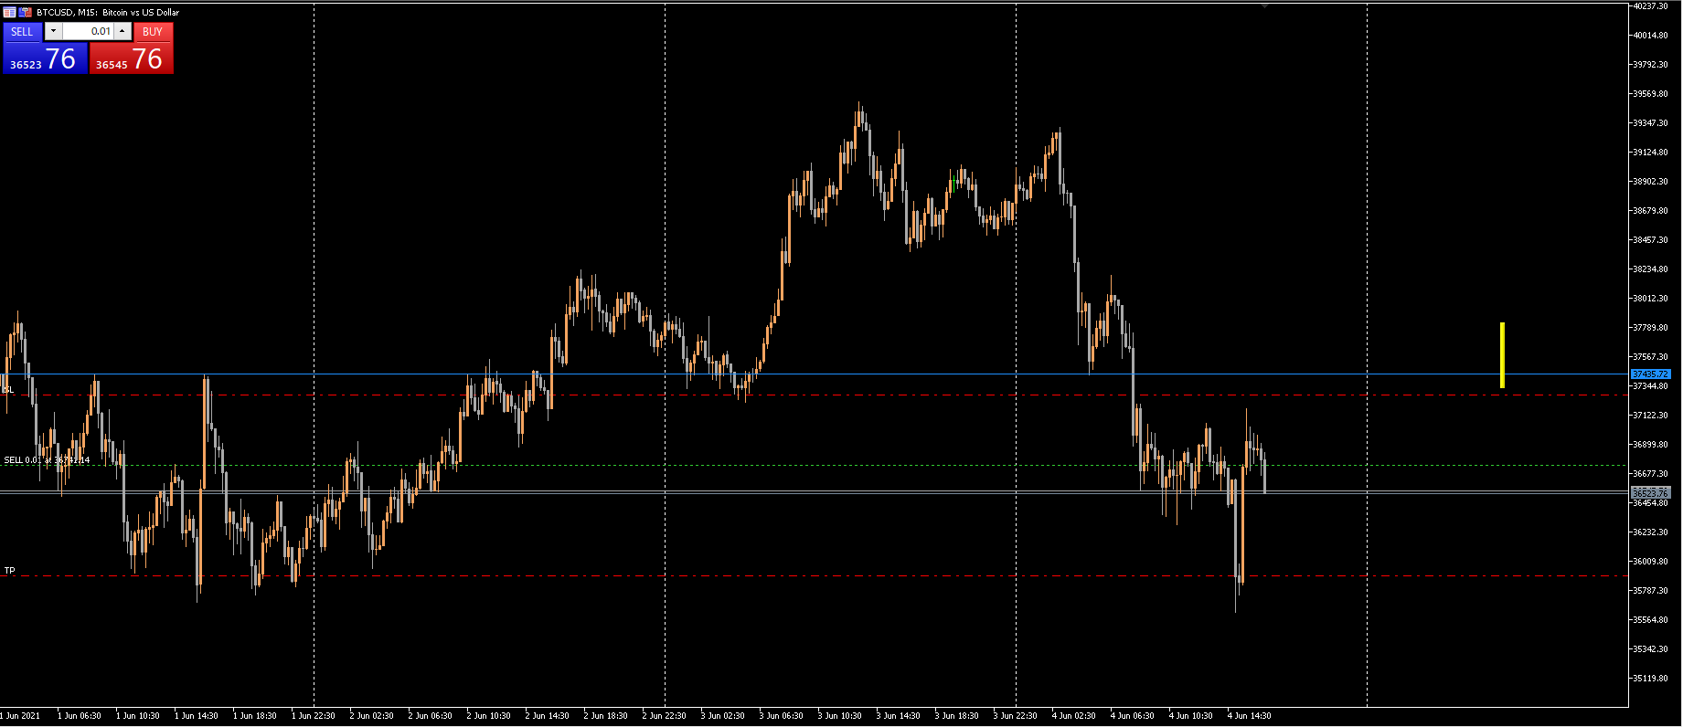

建値付近に移動したストップにヒット。+46円。陽線のタイミングで利確でも良かったかもしれないが、それはチキンすぎか。予め決めておいた利確ラインまでチャレンジしたので良しとするか。

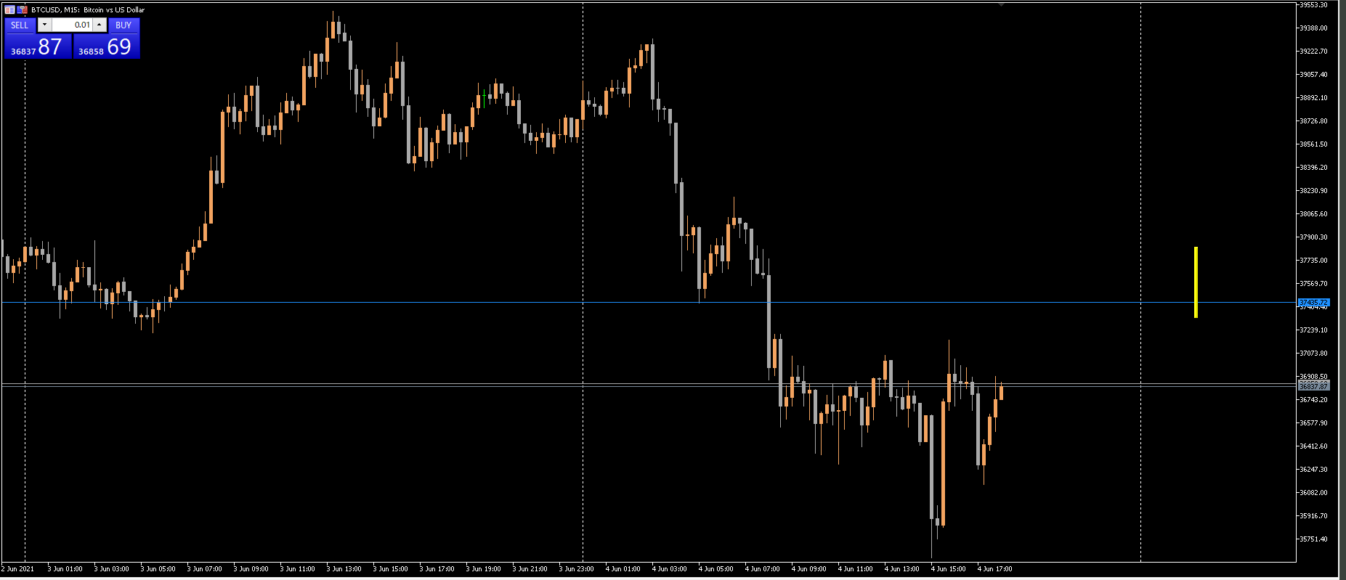

再度エントリー

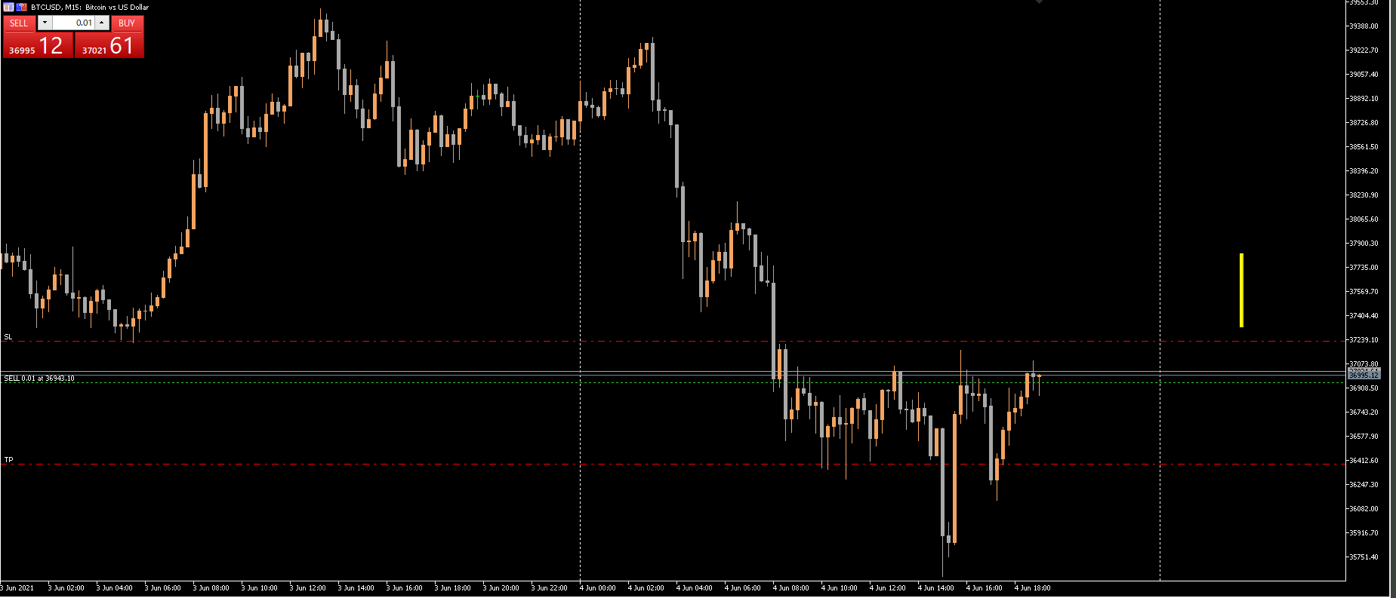

ちょっと下げたので、ストップを建値付近に移動したら引っかかった・・・。+20円。もうやめよ。

0603GBPAUD
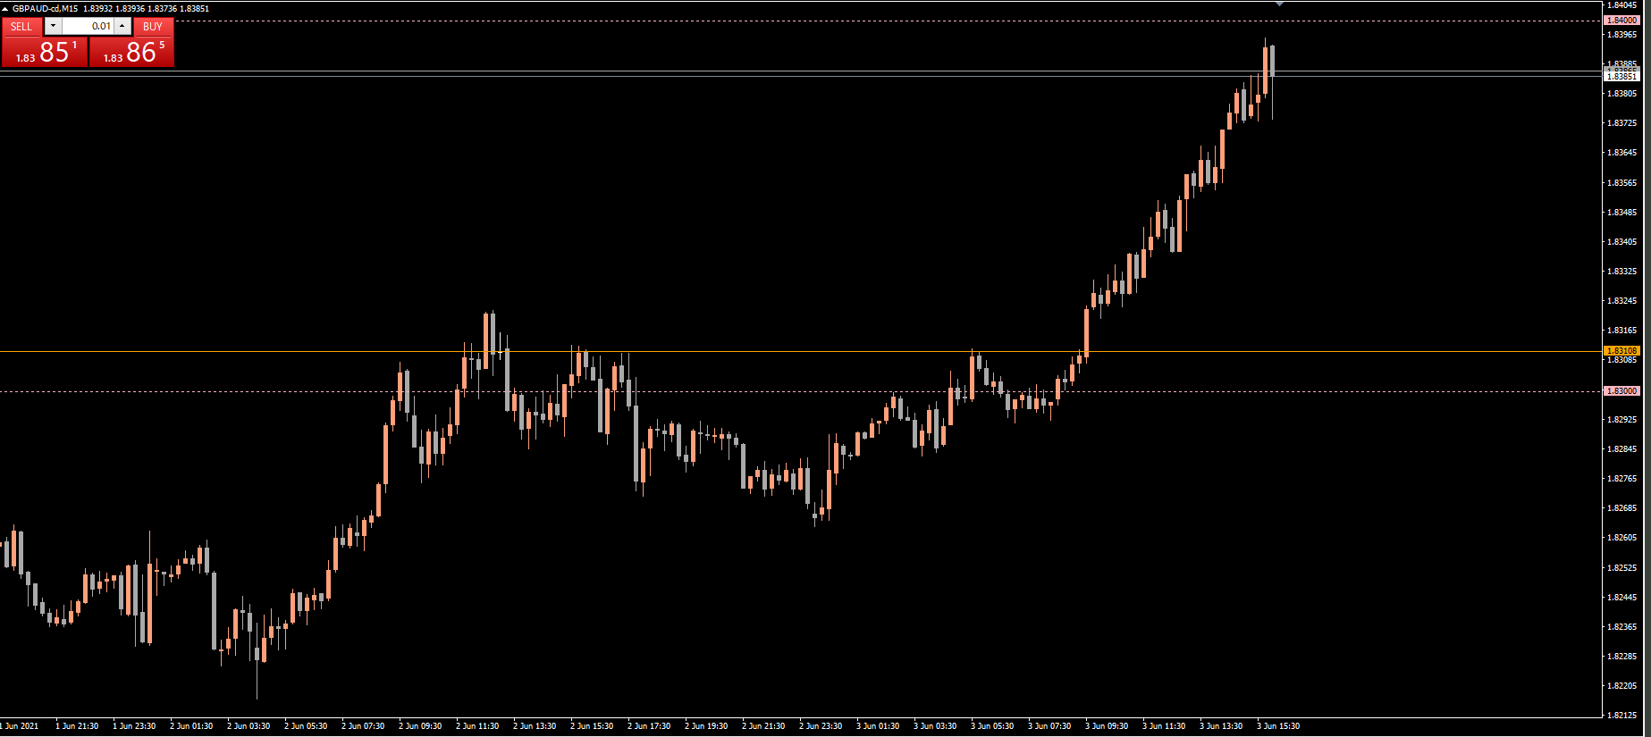
2021/6/2

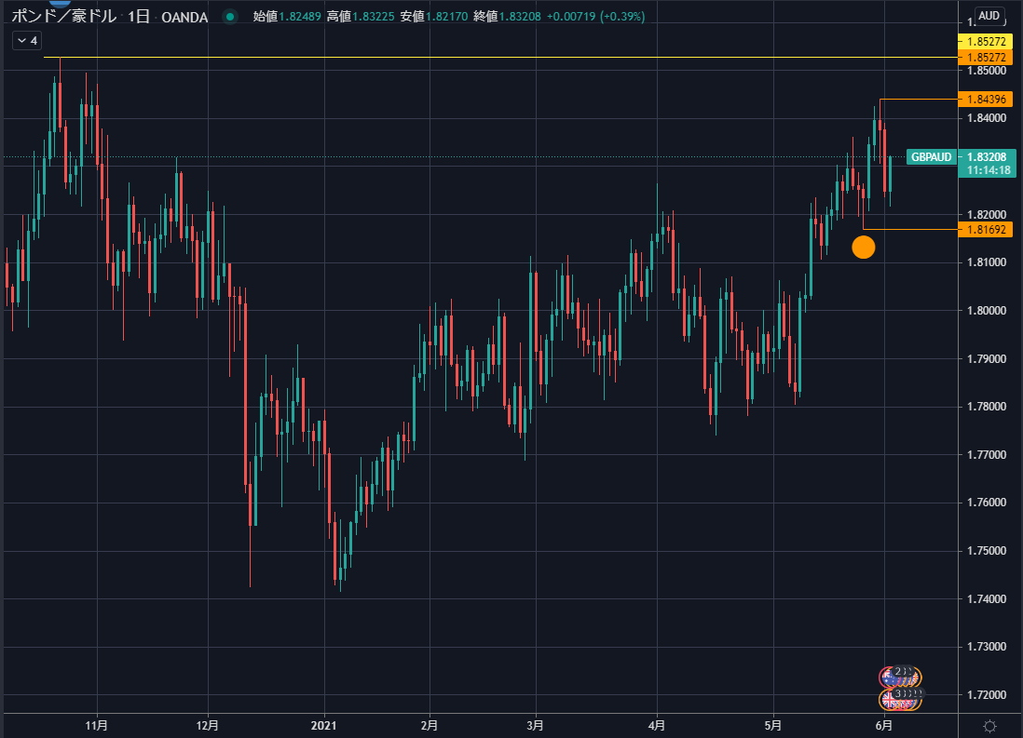
 | 1D：上昇トレンド

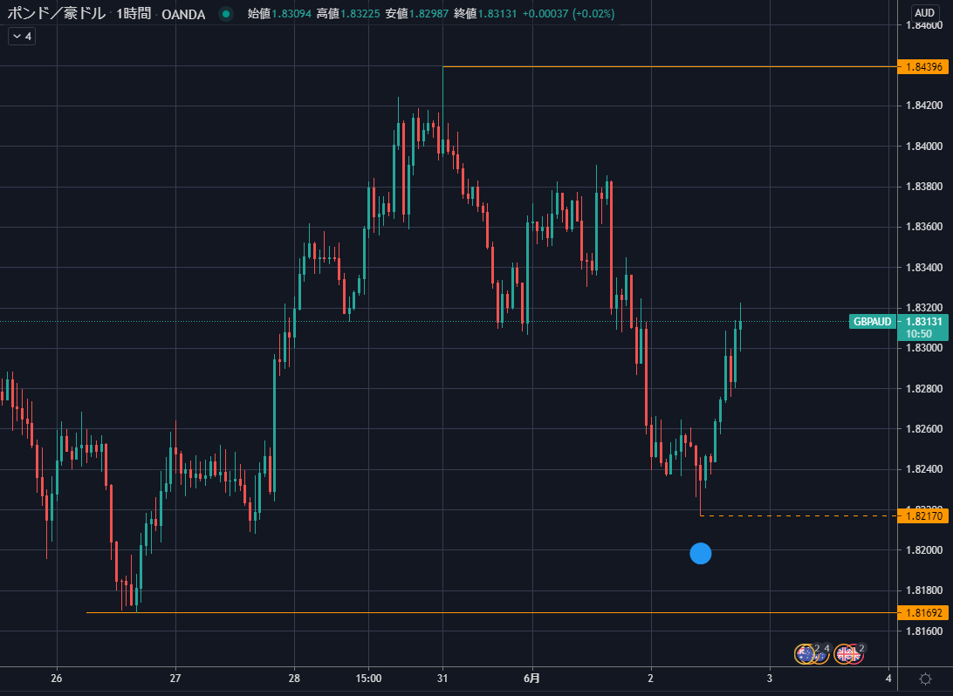
 | １H：下落トレンド崩壊

 | 戻りの高値ブレイクで上昇トレンドが発生するので、それに乗る。
 | 現在のレートがほぼ抵抗線。これを破ったら強いかも。

上記トレードプランへの反論
下図、日足のチャネルを見ると、メイントレンドの上限にぶつかって落ちてきているように見える。ロングして大丈夫か？
ただ、メイントレンドのチャネルは直近の高値がライン成立に必要な２つ目の高値になっており、チャネルの根拠が薄い可能性はあるが。
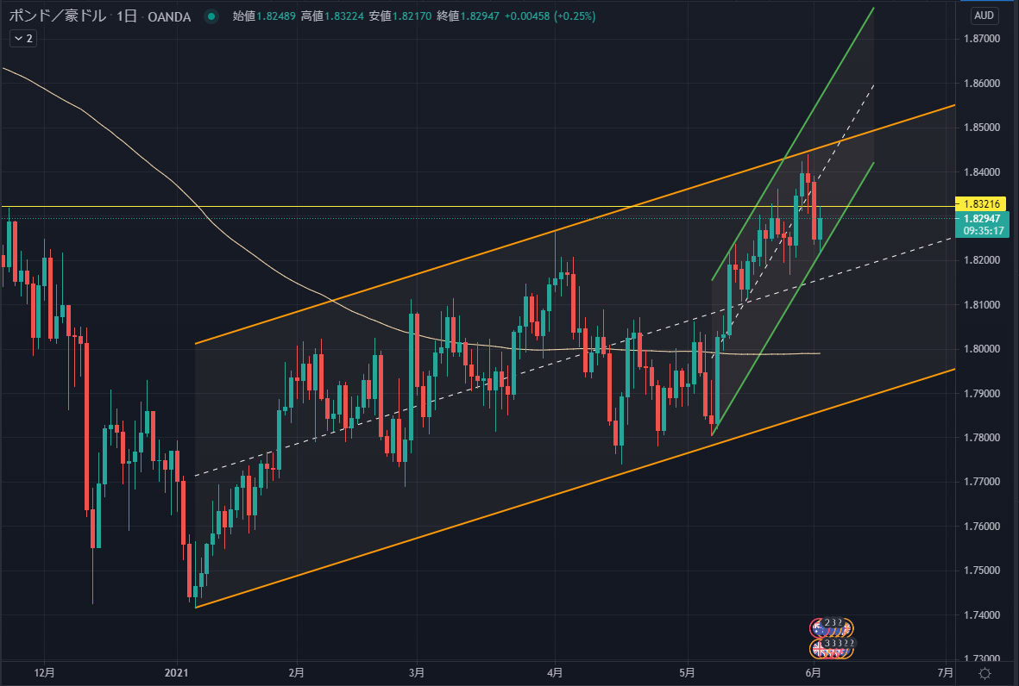

事前になんとなく引いた線のとおり、押し目をつけて戻してきたので、直近高値ブレイクを確認してエントリー。

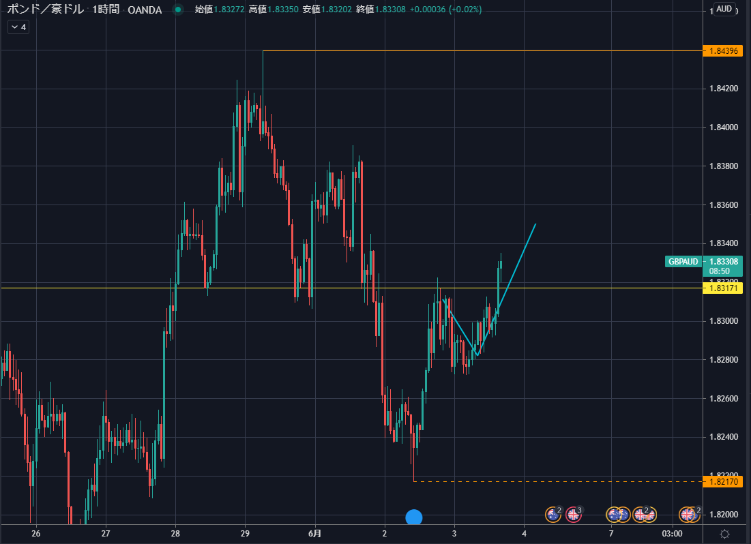
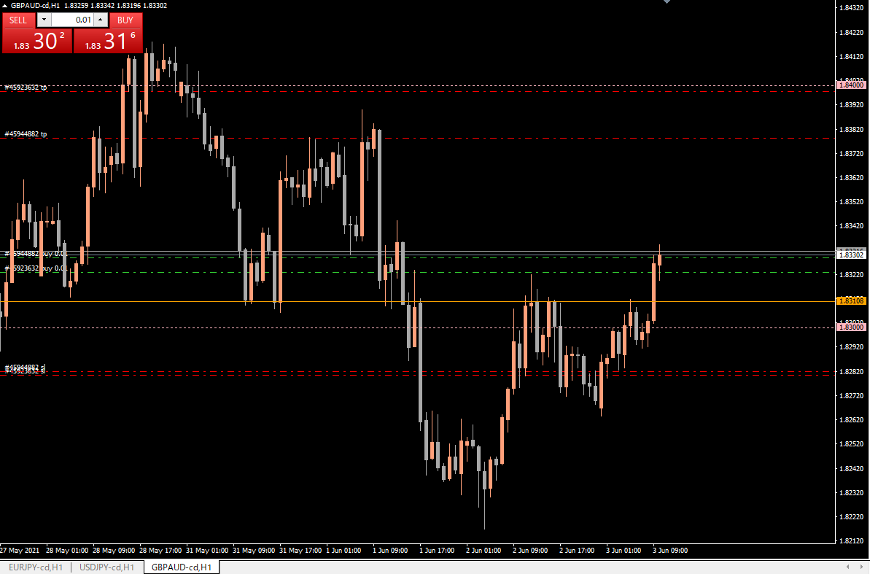

この高値は前回戻されているので、
抜けるのを待ってエントリーした

エントリーの根拠がオレンジ水平線だったので、ロスカットラインもそこを割ったらということにした→ロスカット位置を上に移動

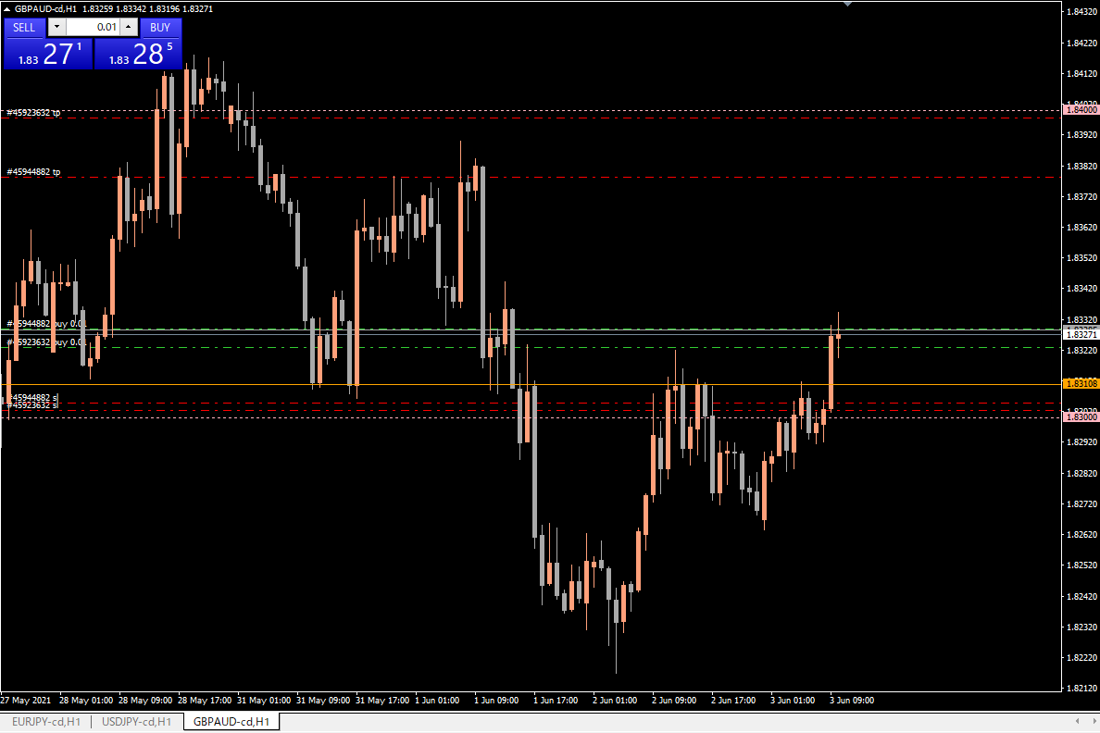

1つめのボジションが利確目標に到達。+418円。
２つめのポジションのトレーリングストップを上に移動。15分足でも見合ったところのちょっと下。
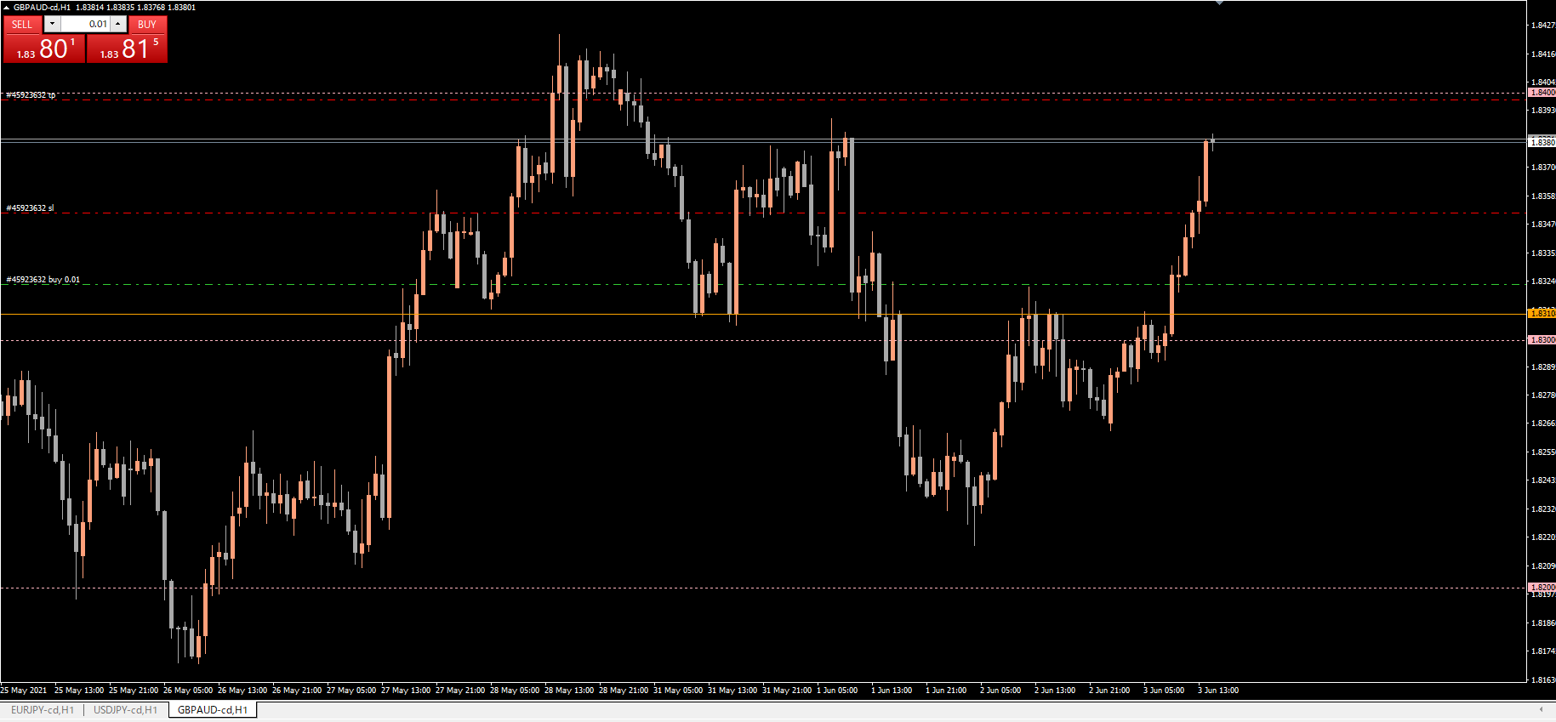

大きく下げて来たので、利確。+497円。

0603BTCUSD
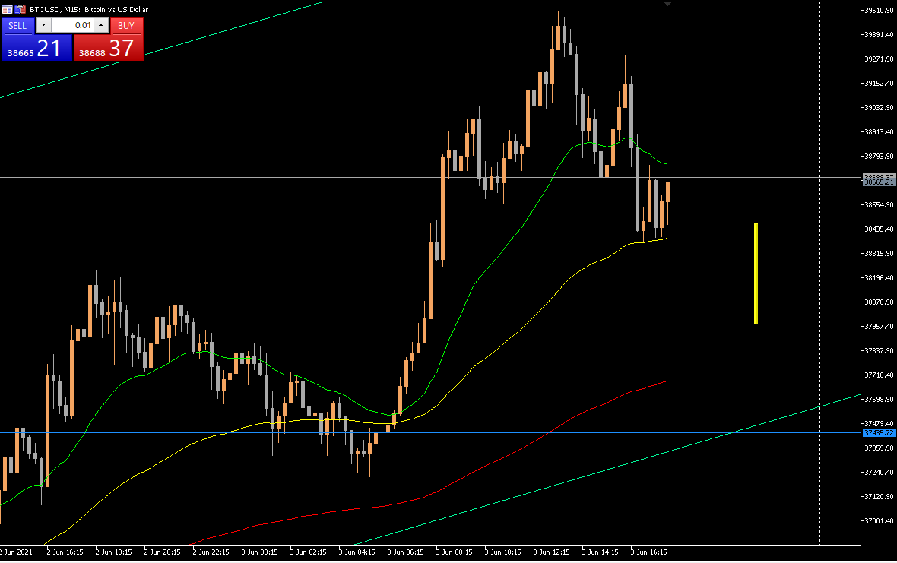
2021/6/3
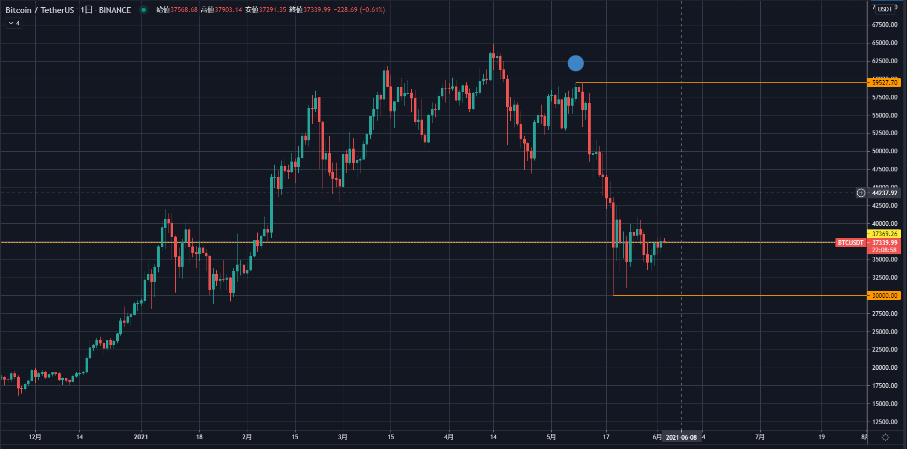

6/2に、以下赤線を想定。
１時間足上昇トレンド。何度か跳ね返されている抵抗線を抜けたので、ロールリバーサルを想定した。
想定通り下がってきて、抵抗線で跳ね返ったところ（黄色丸）でエントリー。
損切りは抵抗線の少し下。そこを割っても押し安値とチャネルの下限で反発するかもしれないが（オレンジ丸）、そのときは入り直す。とにかく、一旦損切りする。
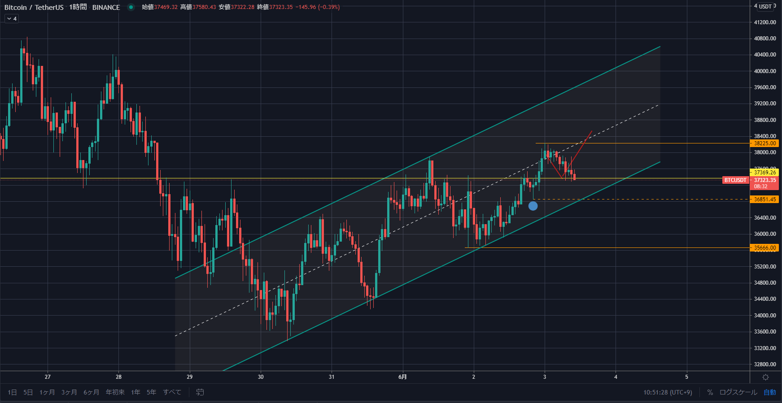

エントリーから２時間ほど経過、反発は短期間で終わり、損切りライン近くまで落ちてきた。
また負けるのかと嫌な気分。とにかく勝てないので、大負けだけは避けなければと思う。
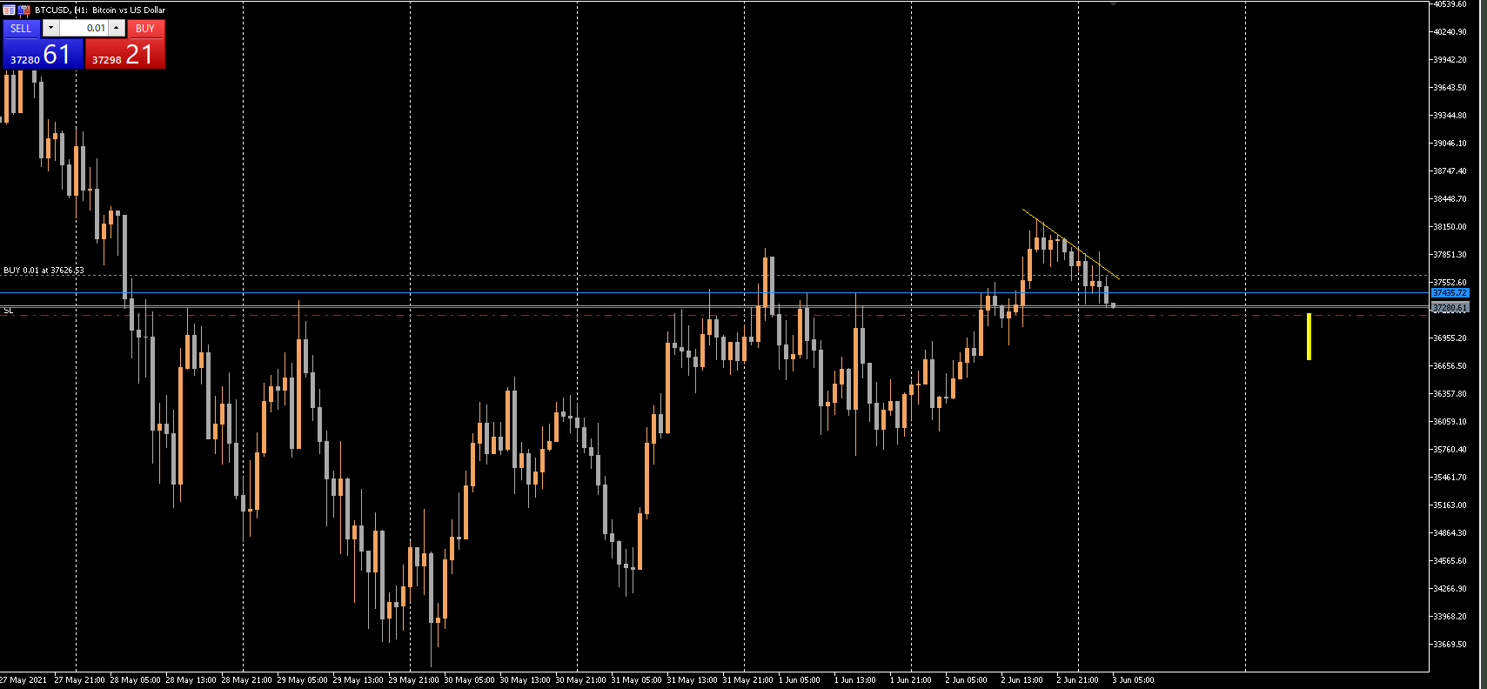

ダウントレンドラインや直近高値を勢いよく抜けた。嬉しい。
トレーリングストップの位置を移動。目標値に到達するか？

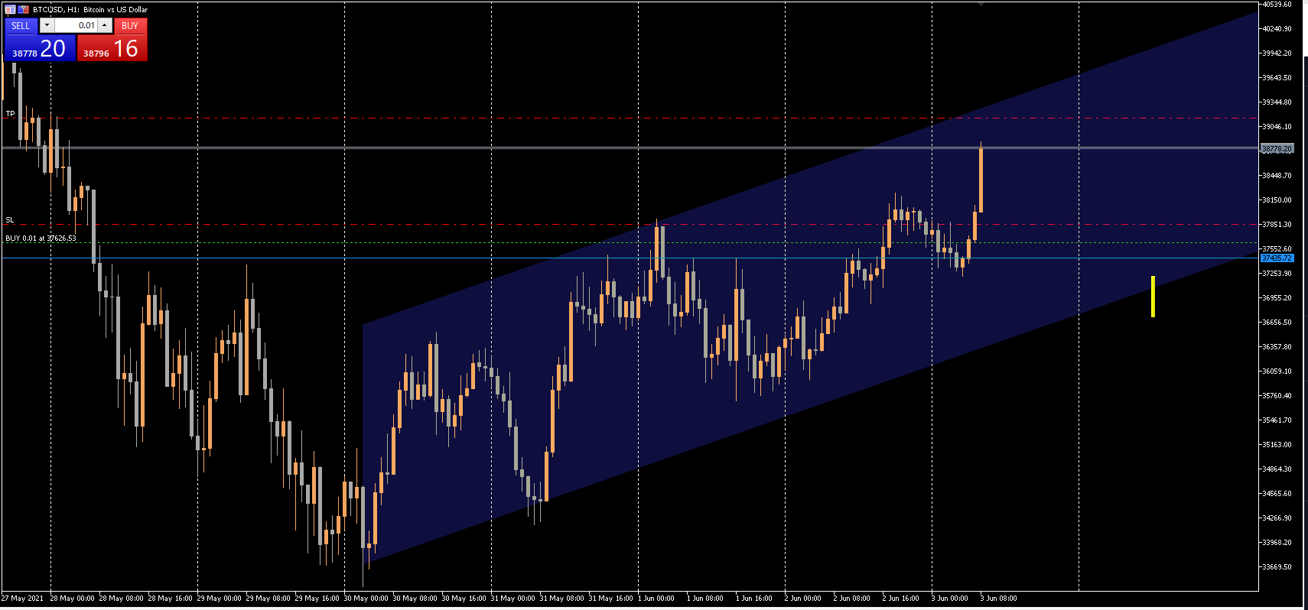

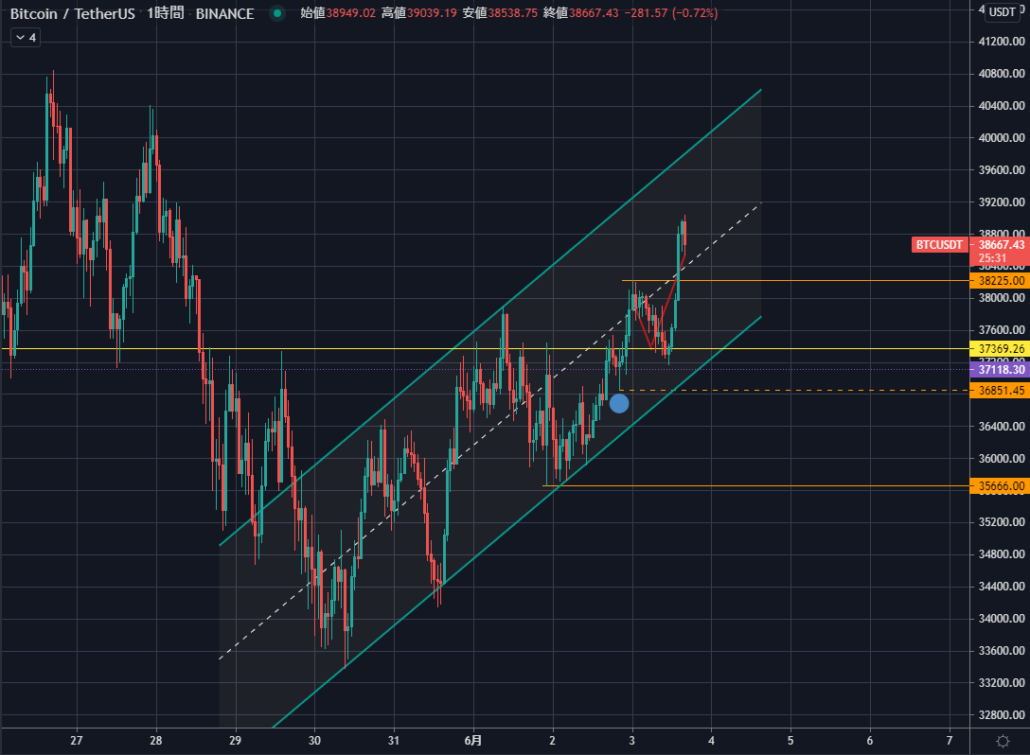
 | 徐々にずらしていったトレーリングストップに引っかかって利確。
 | ＋1,069円
 | BTCで1,000円取れたのは大きい。
 | 値動きは事前に引いた赤線の通りになった。先はなんとなく引いただけ。

15分足、トリプルトップのネックライン割れの戻しからの下落でエントリー
直近安値をちゃんと抜けてからにすればよかったかも。チャートを見て、パッと判断してしまった。
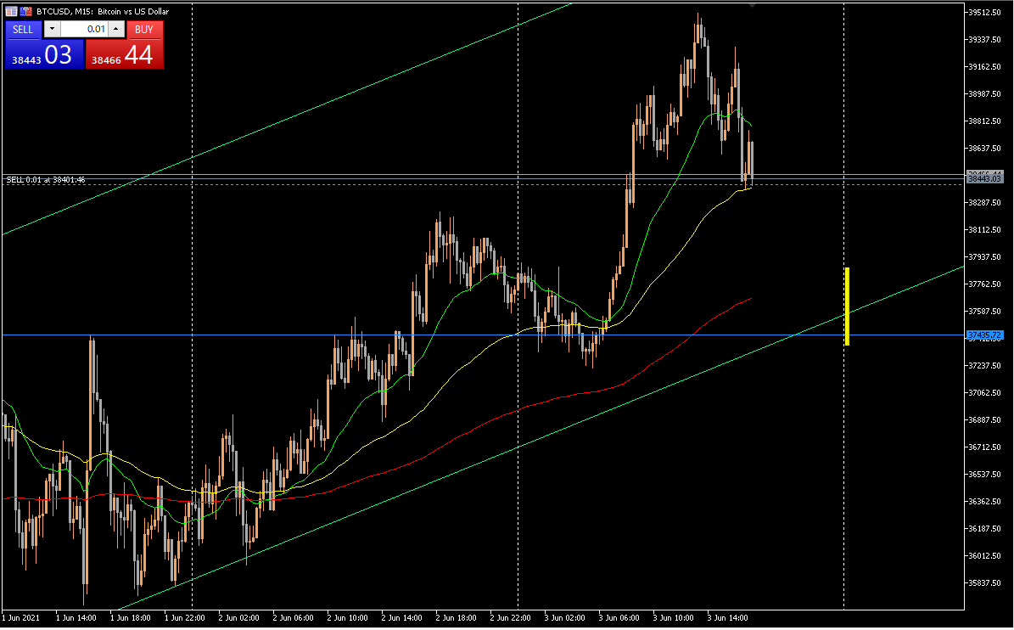

損切り。-284円。
上昇トレンドでショートするという暴挙。エントリーするときは気が付かなかった。今日は調子が良かったので、調子に乗って軽いノリでエントリーしてしまった。
唯一、損切りはキッチリできたのは良かった。

反省点
・トレンドに逆らった
・直感に近い判断をした（思いつきのチャートパターンを根拠にした）
・フライングエントリー
・うまく下落しても、下値は限られていたと想定される。

0602USDJPY
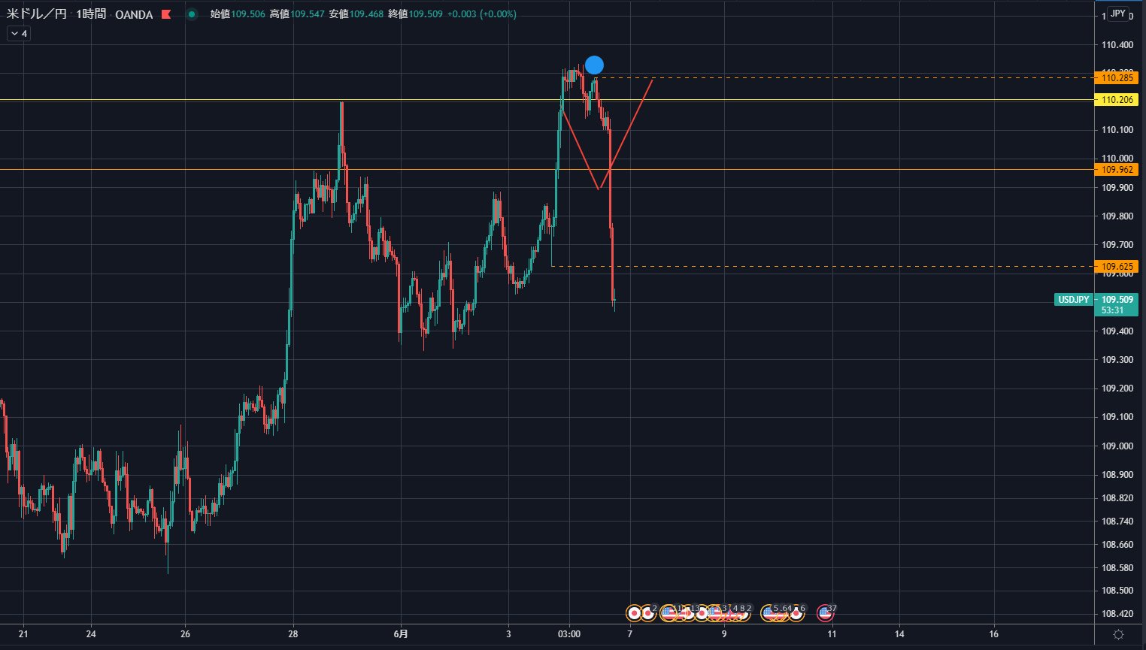
2021/6/2

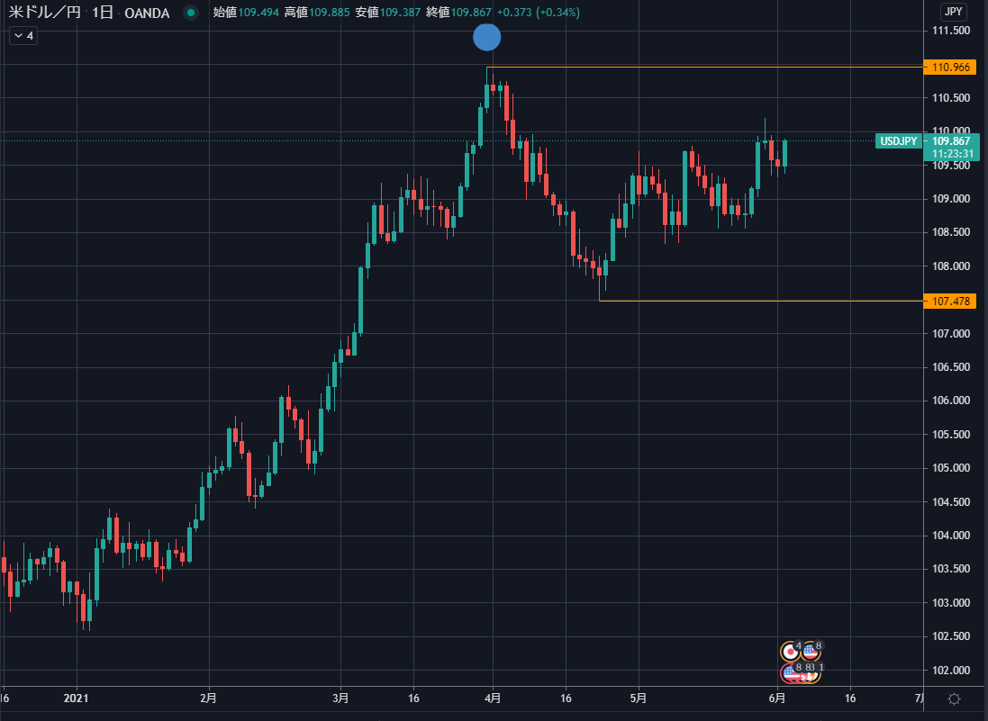
 | 日足：上昇トレンド崩壊

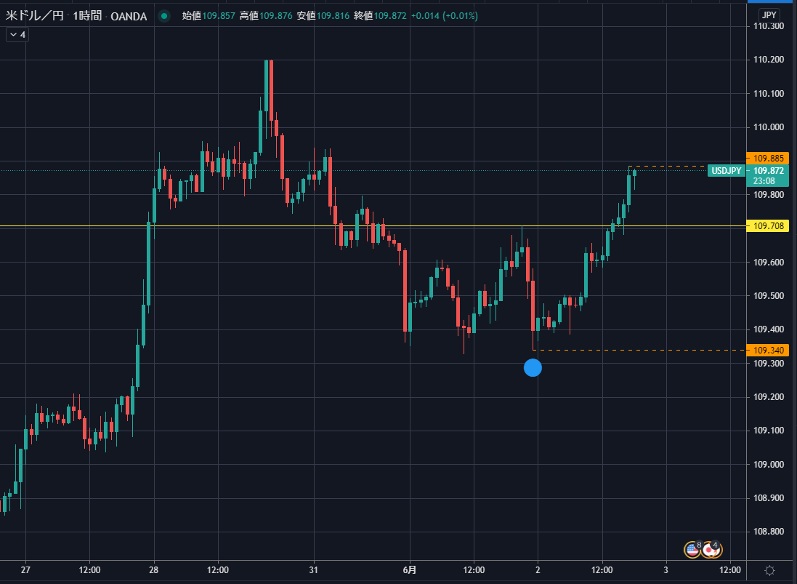
 |  | １H：下落トレンド崩壊

 |  | ボックスを抜けた。
 |  | 戻しのブレイクでトレンドが開始するので、それに乗る。

上記トレードプランへの反論
そもそも日足が上昇トレンド崩壊している。
上昇トレンドが再開するためには、戻り高値を更新した波の高値の更新（高値を２回更新）する必要がある。
これだと、１時間足のみを根拠としたトレードになる。

１時間足で上昇トレンドが開始したが、子どもたちの寝る準備などで相場を見ていられず、エントリータイミングを逃してしまった。
本当にエントリーしたかったのであれば、指値を入れておくべきだった。
ただ、トレードプランへの反論でも書いたように、日足ベースで上昇トレンドが再開する条件が高値更新２回なので、エントリー見送りはあながち間違いではなかった。
そういうトレードはもっと上達してからで良い。
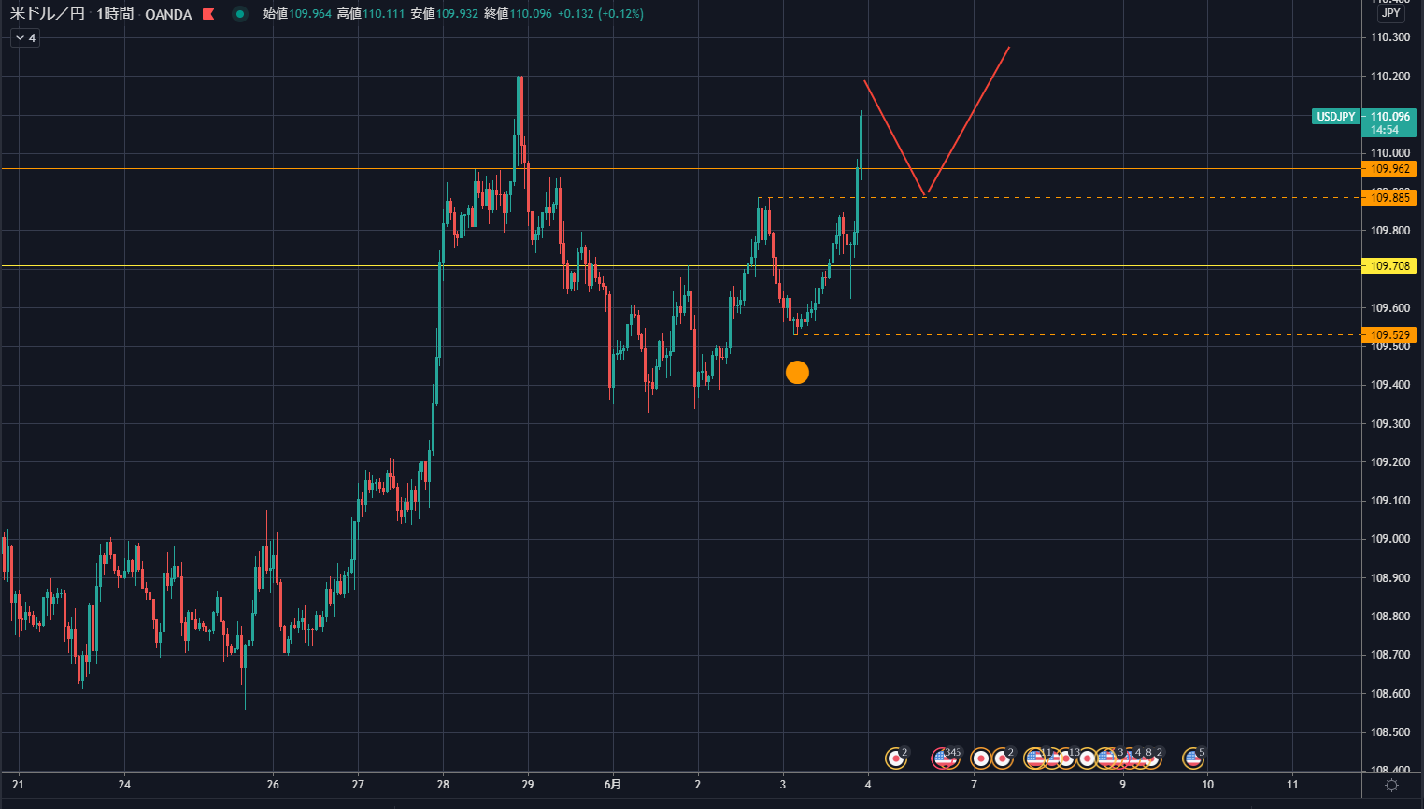

その後、予想は見事に外れ。急落しているはアメリカの雇用統計発表の影響。

